Oppskrift
Stack of TacoStack of Taco
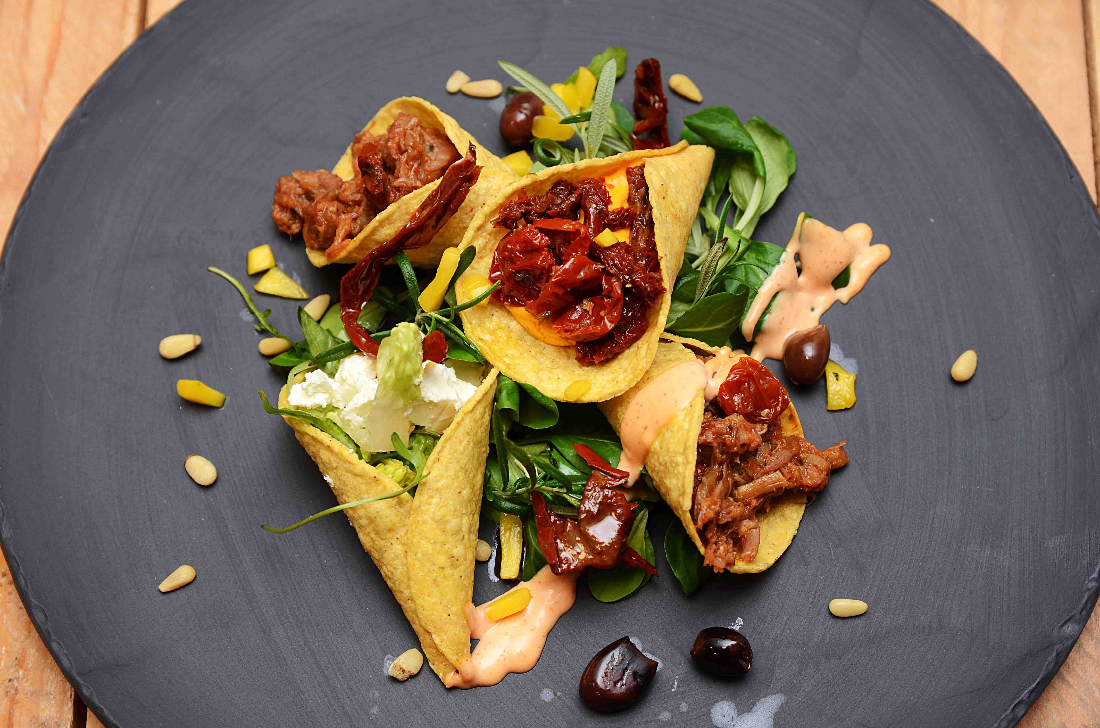

Varm opp tacokjøtt, tacokylling og pulled pork / lamb hver for seg. Mikse TABASCO® Chipotle og majones til Chipotle Mayo Kremmerhus 1: Pulled pork Kremmerhus 2: Tacokjøtt kylling Kremmerhus 3: Tacokjøtt toppet med cheddarsaus og soltørket tomat Kremmerhus 4: Grønn salat toppet med fetaost. Anrett de firekremmerhusene på seng av grønn salat, pynte med oliven, chipotlemayo, mango og pinjekjerner. Varm opp tacokjøtt, tacokylling og pulled pork / lamb hver for seg. Mikse TABASCO® Chipotle og majones til Chipotle Mayo Kremmerhus 1: Pulled pork Kremmerhus 2: Tacokjøtt kylling Kremmerhus 3: Tacokjøtt toppet med cheddarsaus og soltørket tomat Kremmerhus 4: Grønn salat toppet med fetaost. Anrett de firekremmerhusene på seng av grønn salat, pynte med oliven, chipotlemayo, mango og pinjekjerner.
Number of servingsNumber of servings | 1
EPDEPD | ProductProduct | Per servingPer serving |  | TotalTotal |  | QtyPerPackQtyPerPack | PackSizePackSize | PackUnitPackUnit | PackagingPackaging | ItemsItems
 | Pulled pork Pulled pork | 0.03 | kgkg | 0 | kgkg |  |  |  |  | 0
 | Grønn salat Grønn salat | 0.02 | kgkg | 0 | kgkg |  |  |  |  | 0
 | Fetaoast Fetaoast | 0.005 | kgkg | 0 | kgkg |  |  |  |  | 0
27130482713048 | Soltørkede Tomater Strimlet Soltørkede Tomater Strimlet | 0.005 | ll | 0 | ll | 3 | 1.88 | ll | 3x1.88l3x1.88l | 0
24293142429314 | TABASCO® Chipotle Sauce TABASCO® Chipotle Sauce | 0.005 | ll | 0 | ll | 2 | 1.89 | ll | 2x1.89l2x1.89l | 0
 | Pinjekjerner Pinjekjerner | 0.005 | kgkg | 0 | kgkg |  |  |  |  | 0
 | Mango i terninger Mango i terninger | 0.005 | kgkg | 0 | kgkg |  |  |  |  | 0

 | * Allergens* Allergens

